Sheet1
M168p# |  |  |  | PD0 | PD1 | PD2 | PD3 | PD4 | PD5 | PD6 | PD7 | PB0 | PB1 | PB2 | PB3
 | Arduino# |  |  | Rxd | Txd | D2 | D3 | D4 | D5 | D6 | D7 | D8 | D9 | D10 | D11 | By xiaolaba
 |  |  |  | digit1 |  | digit2 |  | digit3 |  | digit4 |  | digit5 |  | digit6 |  | 2020--AUG-16
 |  | Pin name |  | Seg0 | Seg1 | Seg2 | Seg3 | Seg4 | Seg5 | Seg6 | Seg7 | Seg8 | Seg9 | Seg10 | Seg11
 |  |  | PIN NO. | 5 | 6 | 7 | 8 | 9 | 10 | 11 | 12 | 13 | 14
PC0 | A8 | COM1 | 1 | 1D | < bottom | 2D | < top | 3D | 2dot | 4D | 3dot | 5D | 1dot
PC1 | A1 | COM2 | 2 | 1E | 1C | 2E | 2C | 3E | 3C | 4E | 4C | 5E | 5C
PC2 | A2 | COM3 | 3 | 1G | 1B | 2G | 2B | 3G | 3B | 4G | 4B | 5G | 5B
PC3 | A2 | COM4 | 4 | 1F | 1A | 2F | 2A | 3F | 3A | 4F | 4A | 5F | 5A
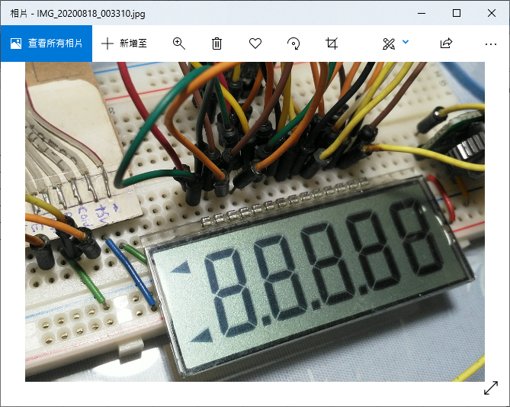
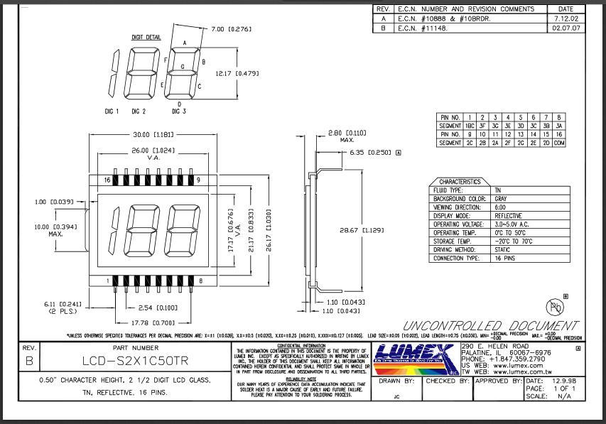
 |  |  |  |  |  |  |  |  |  |  |  |  | 7-seg name, A - G, DOT
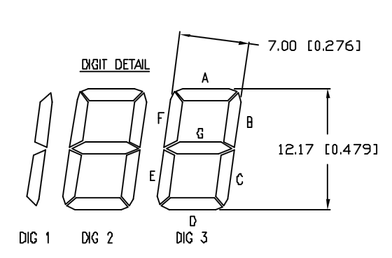

PIN NO. 1

